课题记录-原数据
标准时间制作管理系统测试课题记录表

序列 | 功能 | 课题内容描述 | 截图 | 部门 | 担当 | 测试时间 | 要望 | 解决级别 | IT担当 | 对应纳期 | 对应状态 | 用户担当 | 用户 再测试日期 | 测试结果 | 备注 | 类型 | ESL
10 | 分析表录入模块 | 分析表录入界面与原版Excel表不一致 |  | EPD | 李K | 2019-12-03 | 要求一致 | 高 | 何福睿 | 2020-01-07 | 处理中 |  |  |  | 已修改颜色，线条未调整 纳期从3日延后到7日 | 变更
29 | 分析表录入模块 | excel 到系统中不能复制单个格子数据，只能一整行复制 |  | EPD | 邓木清 | 2019-12-03 | 多个单元格、整行或多行都可以复制 | 高 | 何福睿 | 2020-01-07 | 处理中 |  |  |  | 新增功能处理确定 | 新增 | 改善
33 | 分析表录入模块 | 1、分析表多字录入居中后，前面NO栏数字无法居中，有的是手顺栏变长，表格错位 |  | EPD | 邓雲燕 | 2019-12-09 |  | 高 | 何福睿 | 2020-01-07 | 处理中 |  |  |  | 纳期从3日延后到7日
82 | 分析表录入模块 | 录入界面播放的视频要完整显示，不能被分析表遮挡 |  | 全体 | 全体 | 2019-12-18 | 整体的缩放、放大 部分的遮档、缩放、放大 | 优先 | 何福睿 | 2020-01-07 | 处理中 |  |  |  | 新增功能处理确定 | 新增 | 改善
85 | 分析表录入模块 | 频率漏填需要标红 |  | 全体 | 全体 | 2019-12-18 |  |  | 何福睿 | 2020-01-06 | 已处理 |  |  |  | 纳期从29日延后到6日 | 新增
115 | 分析表录入 | 选定行或多行需要有颜色标识 | 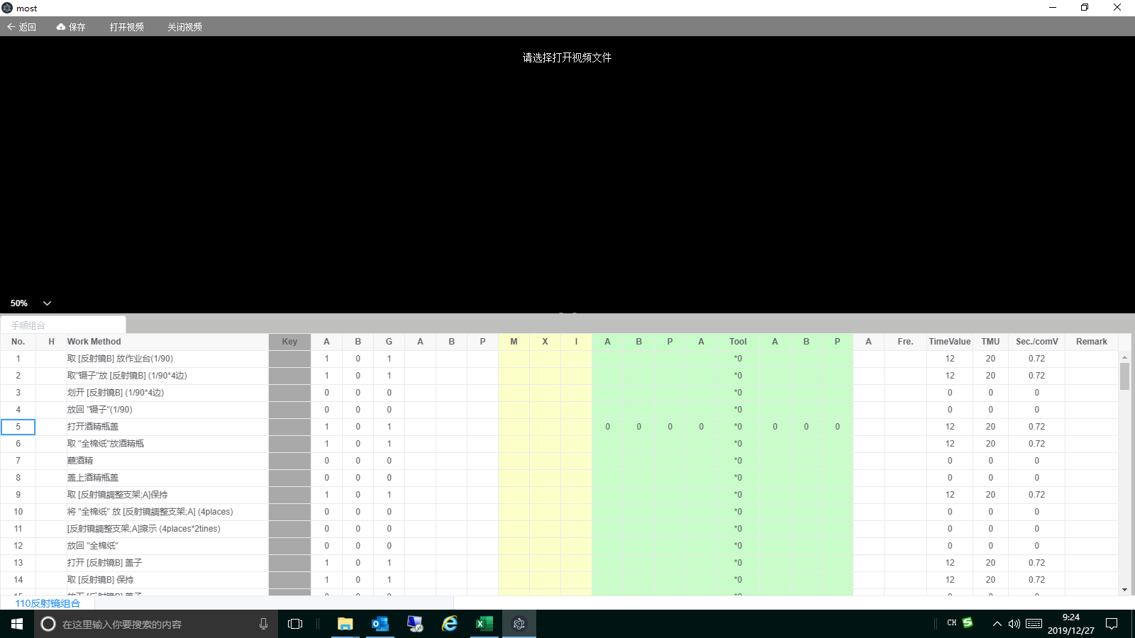 | VP | 曾辉 | 2019-12-26 |  | 高 | 何福睿 | 2020-01-06 | 已处理 |  |  |  | 多行在其他课题跟踪
118 | 分析表录入 | 冻结到key列及key 列以前的数据 | 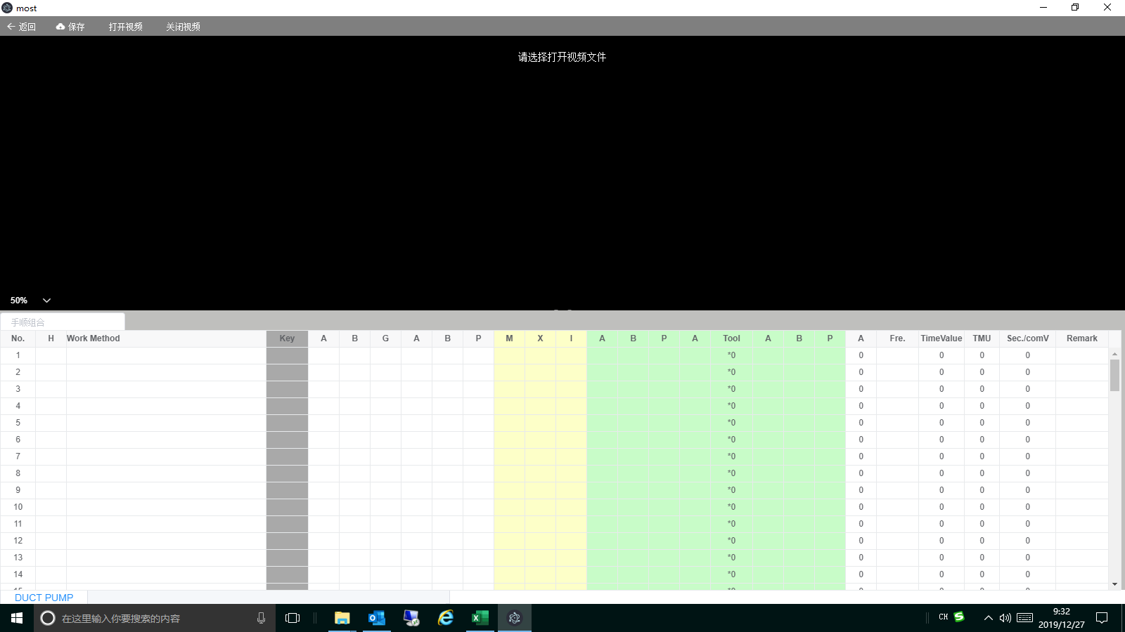 | 全体 | 全体 | 2019-12-26 | 冻结到key列及key 列以前的数据 | 高 | 何福睿 | 2020-01-06 | 已处理
120 | 分析表录入 | 所有快捷键 大小写都需要支持（例如：ctrl+c\ctrl+C…….) |  | 全体 | 全体 | 2019-12-26 | 所有快捷键 大小写都需要支持（例如：ctrl+c\ctrl+C…….) | 高 | 何福睿 | 2020-01-06 | 已处理
Remark 2
121 | 分析表录入 | 删除手顺时无删除线 |  | 全体 | 全体 | 2019-12-26 | 版本修订时删除手顺需要添加删除线及变更：TimeValue、TMU、Sec./comV 为：0，Remark 1：有值为：0，当无值为空 | 高 | 何福睿 | 2020-01-06 | 已处理
126 | 分析表录入模块 | 使用Key快捷键时，Tool与最后A 默认*0和0消失了 |  | EPD | 盘冬华 | 2019-12-26 |  | 高 | 何福睿 | 2020-01-06 | 已处理 |  |  |  | 指标值组合初始化时也会设置这两个值
127 | 分析表录入模块 | 分析表编辑页最下方没有总计算（参考分析资料Excel） |  | EPD | 盘冬华 | 2019-12-26 | 总计算数可见，不可被覆盖（疑问请联络） | 高 | 何福睿 | 2020-01-06 | 已处理

12.26课题记录
1 | 分析表删除功能追加 | 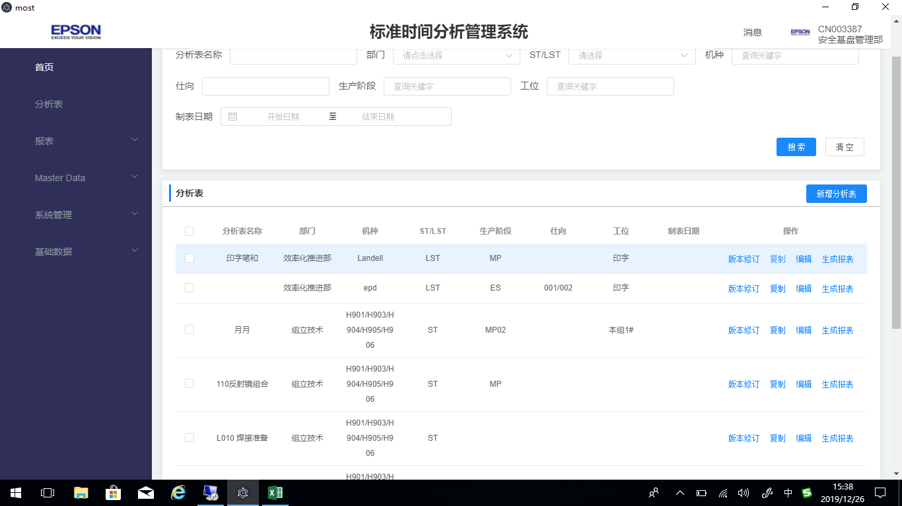
2 | 分析表复制excel 整行到系统。
3 | 分析表录入模块 选定行或多行需要有颜色标识
4 | 当前编辑的每个分析表的名称需要显示：机种、ST\LST、生产阶段
5 | 分析表导出excel 表
6 | 冻结到key列
7 | 分析表中Remark 2需要插入图片，并导出也要有。
8 | 所有快捷键 大小写都需要支持（例如：ctrl+c\ctrl+C…….)

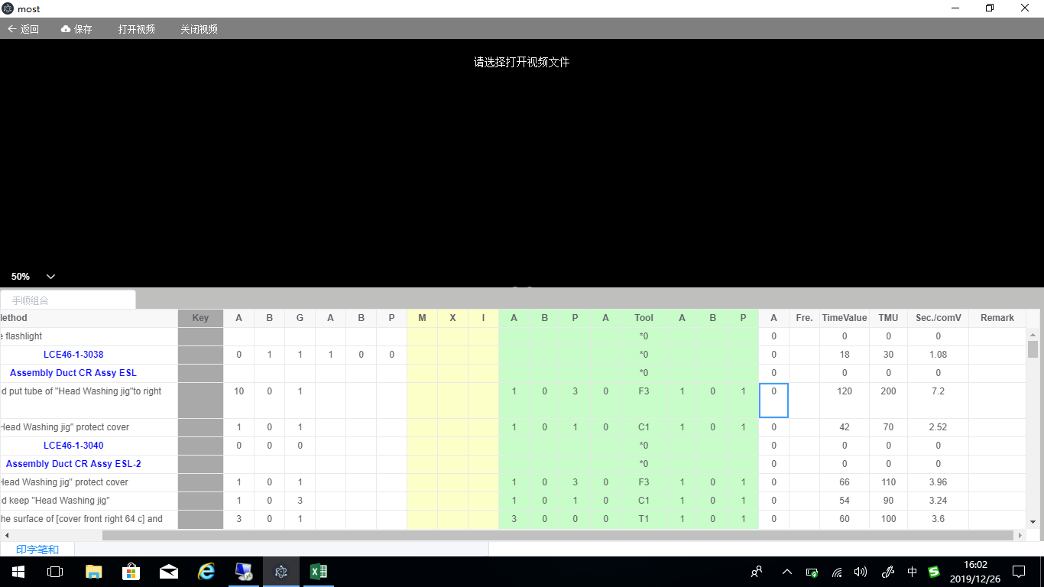

有值为：0，当无值为空
0
0
0

